Foglio1
 | TAGLIA | 34 | 35 | 36 | 37 | 38 | 39 | 40 | 41 | 42 | 43 | 44 | 45 | 46 | 47 | 48 | 49 | 50 | QTY TOT | PREZZO RETAIL | TOTALE RETAIL
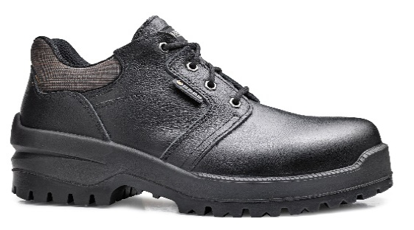 | CA-B0714-CWA |  |  |  |  |  | 28 | 67 | 92 | 139 | 71 | 56 | 28 | 8 | 21 |  |  |  | 510 | 88.90 € | 45,339.00 €
 | CA-B0277-0WA |  |  |  |  |  | 7 | 20 | 39 | 10 | 23 | 19 | 10 | 40 | 13 | 7 |  |  | 188 | 61.00 € | 11,468.00 €
 | CA-B0242-AWB |  |  |  |  |  | 18 |  |  | 2 | 1 | 1 |  | 13 | 43 | 30 |  |  | 108 | 88.90 € | 9,601.20 €
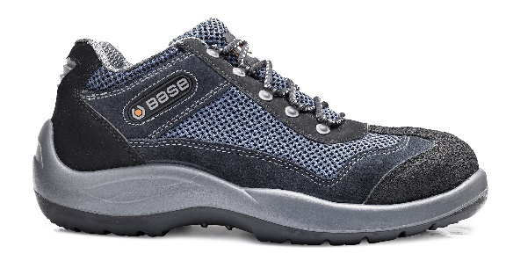 | CA-B0496-PWB |  |  | 26 | 13 | 2 | 9 | 3 | 2 |  |  |  |  |  | 10 |  |  |  | 65 | 62.99 € | 4,094.35 €
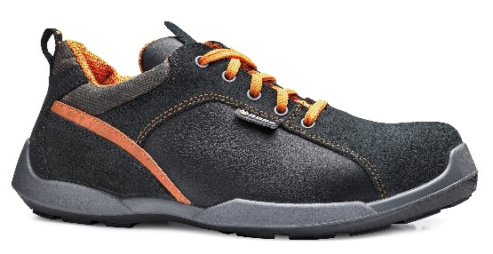 | CA-B0611-CWA |  |  | 13 | 20 | 13 | 32 | 16 |  |  |  |  |  | 1 | 14 |  |  |  | 109 | 89.00 € | 9,701.00 €
 | CA-B0892-CWE |  |  | 31 | 28 | 39 | 23 | 19 | 13 | 1 |  |  | 2 | 5 | 22 | 23 |  | 12 | 218 | 69.70 € | 15,194.60 €
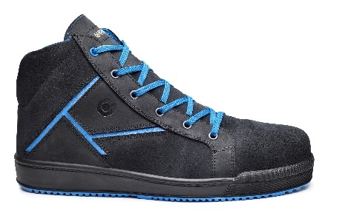 | CA-B0265-0WA |  |  |  |  |  | 3 | 41 | 85 | 129 | 186 | 119 | 66 | 30 | 19 | 11 |  |  | 689 | 82.00 € | 56,498.00 €
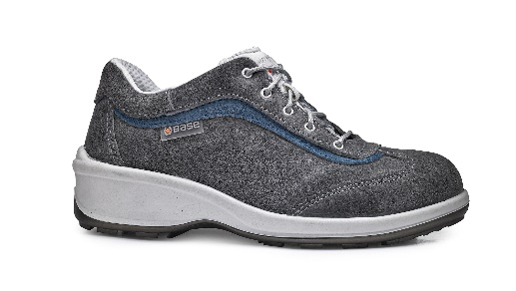 | CA-B0317-PWA |  | 2 | 9 | 1 | 3 |  | 31 | 24 | 42 |  |  |  |  |  |  |  |  | 112 | 60.10 € | 6,731.20 €
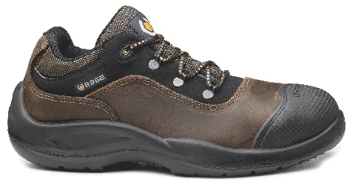 | CA-B0415-PWB |  |  |  |  |  | 15 | 22 | 8 |  |  |  |  | 6 | 20 | 11 |  |  | 82 | 68.90 € | 5,649.80 €
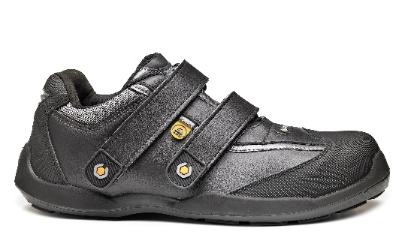 | CA-B0640-CWE |  |  |  |  |  | 25 | 21 | 21 |  | 8 |  | 47 | 25 | 12 |  |  |  | 159 | 88.90 € | 14,135.10 €
 | CA-B0472-PWB |  |  |  |  |  |  | 10 | 24 | 42 | 58 | 59 | 47 | 34 | 19 |  |  |  | 293 | 65.00 € | 19,045.00 €
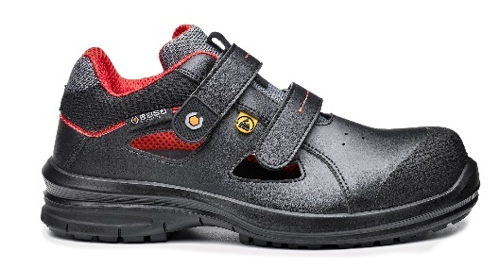 | CA-B0955-CWS |  |  | 10 | 7 | 18 | 25 | 46 | 46 | 69 | 98 | 57 | 50 | 31 | 10 | 10 |  |  | 477 | 62.40 € | 29,764.80 €
 |  |  |  |  |  |  |  |  |  |  |  |  |  |  |  |  |  | TOTALE PEZZI | 3010 |  | 227,222.05 €

